表紙
関係者外秘
新BizSTATION連携PJ
関係者限り

<新BizSTATION連携>
基本設計
単体テストガイド

第1.0版

2019年9月30日

[会社名]

<フィナンシャル事業部 フィナンシャル第1部>

本書について
PJ名 |  |  | 新BizSTATION連携 |  |  | 章番 | 06 | 章名 | 開発標準 | 作成 | 2019-09-30 | TIS多貝
システム名 |  |  | BizSTATION |  |  | 節番 | 06.06 | 節名 | 単体テストガイド | 変更
工程 |  |  | 基本設計 |  |  | 項番 |  | 項名

1.本書について

 | 1.1.本書の目的
 |  | 本書は、本PJのアプリケーション開発者向けに、Angularアプリケーション(SPA)の単体テスト手法を定義する。
 |  | 開発者が本書に沿った単体テストを行うことで、スムーズな開発・高品質な成果物作成を行うことが出来ることを目的とする。

 | 1.2.前提事項
 |  | 本書に沿って開発を行うには、以下前提事項が満たされている必要がある。

 |  |  | ・開発者が以下開発環境構築手順を実施済みであること。
 |  |  |  | http://26.192.128.4/svn/project001/trunk/doc/30_基本設計/06.開発標準/開発環境構築手順.xlsx

 |  |  | ・以下開発ツールが利用可能な状態であること。
 |  |  |  | ・構成管理：GitBucket
 |  |  |  |  | http://26.192.128.4/gitbucket/
 |  |  |  | ・継続的インテグレーション：Jenkins
 |  |  |  |  | http://26.192.130.231/jenkins/
 |  |  |  | ・リポジトリマネージャー：Nexus
 |  |  |  |  | http://26.192.130.231/nexus/

 |  |  | ・開発者が以下単体テスト標準の読解が完了していること。
 |  |  |  | http://26.192.128.4/svn/project001/trunk/doc/30_基本設計/06.開発標準/単体テスト標準.xlsx

 | 1.3.本書の位置づけ
 |  | 本書は実装ガイドからの参照を受け、開発ソースに必要な単体テスト手法を提供する。

実装ガイド

開発環境構築手順
コーディング規約
単体テストガイド
PGUT完了条件ガイド

単体テスト実施方法
PJ名 |  |  | 新BizSTATION連携 |  |  |  | 章番 | 06 |  | 章名 | 開発標準 |  |  |  |  |  |  |  |  |  |  | 作成 |  | 2019-09-30 |  | TIS多貝
システム名 |  |  | BizSTATION |  |  |  | 節番 | 06.06 |  | 節名 | 単体テストガイド |  |  |  |  |  |  |  |  |  |  | 変更
工程 |  |  | 基本設計 |  |  |  | 項番 |  |  | 項名

2 | プログラム単体テスト関連

 | 2.1 | テスト仕様書の作成
 |  | 以下のフォーマットに従って、テストケースを作成する。
 |  | \\26.192.128.4\pj_share\10_Phase1.0\80_アーキ\10_基本設計\20_標準化\単体テスト仕様書\51-06-085テスト仕様書_観点記載済.xlsm
 |  | ファイル名は「単体テスト仕様書_業務ID_業務名.xlsx」とする。
【TBD】
テスト仕様書の格納場所が決定したら記載する

 | 2.2 | 実施方法
 |  | 2.2.1 | テスト実施コマンド
 |  |  | コマンドライン上でアクティブディレクトリをfrontディレクトリ以降に移動した後で「ng test」を実行することで
 |  |  | mobile、PC、library含む全てのテストクラスが実行され、結果がブラウザ（Chrome）に表示される。
 |  |  | プロジェクト単位で実行する場合は「ng test <対象のプロジェクト名>」を実行する。
 |  |  | 終了する場合は、「Ctrl + C」を入力する。

 |  |  |  |  | モバイル： | ng test biz-mobile-ja
 |  |  |  |  | PC： | ng test biz-pc-ja

 |  | 2.2.2 | 部分的なテストクラスの実施方法
 |  |  | プロジェクト全体でなく、特定クラスの特定テストケースのみ実施したい場合は、
 |  |  | 2.2.3に記載しているdescribeメソッド、itメソッドの接頭辞に"f"を付加する（fdescribe、fitとする）ことで、付加した部分のみのテストを実行することが出来る。
 |  |  | ※部分実行テストクラスのコミットを避けるため、部分実行を確認した後は必ず接頭辞”f”は削除する。

 |  | 2.2.3 | テストクラスの基本メソッド
 |  |  | テストクラスで使用する基本的なメソッドについて記載する。
①
describe("対象テストクラス名", () => {
beforeEach(() => {
//初期化処理を記述
});
it("テストケース名", () => {
…
expect(resultValue).matcher(expected);
});
});
②
 |  |  |  |  |  |  |  |  |  |  |  | ①desribeメソッド
 |  |  |  |  |  |  |  |  |  |  |  |  | テストスイートと呼ばれ、テストはこのメソッドの中に記述する。

 |  |  |  |  |  |  |  |  |  |  |  | ②beforeEachメソッド
 |  |  |  |  |  |  |  |  |  |  |  |  | テストケース処理前の初期化処理をこの中に記述する。
③
④
 |  |  |  |  |  |  |  |  |  |  |  | ③itメソッド
 |  |  |  |  |  |  |  |  |  |  |  |  | テストケースのコードをこの中に記述する。
 |  |  |  |  |  |  |  |  |  |  |  |  | 第一引数の文字列にはテストケース名を記述する。
 |  |  |  |  |  |  |  |  |  |  |  |  | 複数のテストケースがある場合は、テストケースの数だけ作成する。

 |  |  |  |  |  |  |  |  |  |  |  | ④expect、matcherメソッド
 |  |  |  |  |  |  |  |  |  |  |  |  | 値の比較を行う。
 |  |  | <<図１ 基本的なテストクラス構成>> |  |  |  |  |  |  |  |  |  | resultValueには処理結果、expectedには期待値を記述する。

 |  |  | 代表的なmatcherメソッドについては以下に記載する。

 |  |  | <<表１ Matcherの種類>>
 |  |  | Matcher |  |  |  |  |  | 概要
 |  |  | toBe(expected) |  |  |  |  |  | 期待値expectedと同じオブジェクトであるか
 |  |  | toEqual(expected) |  |  |  |  |  | 期待値expectedと同じ値であるか
 |  |  | toMatch(regex) |  |  |  |  |  | 正規表現regexにマッチするか
 |  |  | toBeDefined() |  |  |  |  |  | 定義済であるか
 |  |  | toBeUndefined() |  |  |  |  |  | 未定義値であるか
 |  |  | toBeNull() |  |  |  |  |  | nullであるか
 |  |  | toBeNan() |  |  |  |  |  | NaNであるか
 |  |  | toBeTruthy() |  |  |  |  |  | trueとみなせる値であるか
 |  |  | toBeFalsy() |  |  |  |  |  | falseとみなせる値であるか
 |  |  | toThrowError(exception) |  |  |  |  |  | 指定した例外exceptionが発生するか
 |  |  | toThrow() |  |  |  |  |  | 例外が発生するか
 |  |  | toContain(expected) |  |  |  |  |  | 期待値expectedが配列に含まれているか
 |  |  | toBeLessThan(compare) |  |  |  |  |  | 比較値compareより小さいか
 |  |  | toBeGreaterThan(compare) |  |  |  |  |  | 比較値compareより大きいか
 |  |  | toBeCloseTo(compare, precision) |  |  |  |  |  | 精度precisionに丸めた値が比較値compareと同じか

 | 2.3 | サービステストクラス作成方法
 |  | 2.3.1 | 独立しているサービスクラス
 |  |  | そのサービスクラス単体で処理が完結しているサービスクラスに関してはメソッドを呼び出して処理の確認を行うだけで良い。
import { TestBed } from '@angular/core/testing';
import { xxxService } from './xxx.service';
describe("xxxService", () => {
beforeEach(() => {
TestBed.configureTestingModule({
providers: [xxxService]
})
});
it('getメソッドのテスト', () => {
const service: xxxService = TestBed.get(xxxService);
let xxx = service.getXXX();
expect(xxx).toEqual(yyy);
});
});

 |  |  |  |  |  |  |  |  |  |  |  |  |  |  |  | ①TestBed.configure.TestingModule
 |  |  |  |  |  |  |  |  |  |  |  |  |  |  |  |  | テスト用のモジュールを作成する。
 |  |  |  |  |  |  |  |  |  |  |  |  |  |  |  |  | 読み込んでいるモジュールやサービスがあればここで設定する。
 |  |  |  |  |  |  |  |  |  |  |  |  |  |  |  |  | モジュールは「imports」プロパティ、サービスは「providers」プロパティの中に設定する。
①
 |  |  |  |  |  |  |  |  |  |  |  |  |  |  |  | ②TestBed.get(サービス名)
 |  |  |  |  |  |  |  |  |  |  |  |  |  |  |  |  | サービスのインスタンスを取得する。

②

 |  |  | <<図２ 依存しないサービステストクラス例>>

 |  | 2.3.2 | 他に依存するサービスクラス
 |  |  | 2.3.2.1 | 他サービスクラスに依存するサービスクラス
 |  |  |  | 他サービスに依存するクラスには「テストダブル」という考え方を取り入れる。
 |  |  |  | 依存している部品（サービスクラス）に不具合または未完成であるとテストを正確に実施することが出来ない。
 |  |  |  | そのため、使用しているサービスクラスをスタブにすることでサービスクラスに依存しない単一サービスクラスのテストを実施することが出来る。
import { TestBed } from '@angular/core/testing';
import { xxxService } from './xxx.service';
import { xxxSubService } from './xxx-sub.service';
describe("xxxService", () => {
let xxxStubService = {
getXXX(): string {
return "Stub";
}
}
beforeEach(() => {
TestBed.configureTestingModule({
providers: [xxxService, xxxSubservice]
}).overrideProvider(xxxSubService, { useValue: xxxStubService })
});
it('getXXXメソッドテスト', () => {
const service: xxxSubService = TestBed.get(xxxSubService);
let xxx = service.getXXX();
expect(xxx).toEqual("Stub");
});
});
 |  |  |  |  |  |  |  |  |  |  |  |  |  |  |  | ①Stubの定義
 |  |  |  |  |  |  |  |  |  |  |  |  |  |  |  |  | describeの後にStubの処理内容を記述する。

 |  |  |  |  |  |  |  |  |  |  |  |  |  |  |  | ②TestBed.overrideProvider(サービス名,{useValue: スタブサービス名})
 |  |  |  |  |  |  |  |  |  |  |  |  |  |  |  |  | 指定したサービスをスタブサービスに置き換える
①

②

 |  |  | <<図３ 他サービスクラスに依存するサービステストクラス例>>

 |  |  | 2.3.2.2 | Http通信を行うサービスクラス
 |  |  |  | Http通信用のモック機能がAngularで提供されているため、本プロジェクトではそれを使用する。

import { TestBed } from '@angular/core/testing';
import { CreateBizSessionService } from './book.service';
import { HttpClientModule, HttpHeaders } from "@angular/common/http";
import { of } from "rxjs";
let httpClientSpy = jasmine.createSpyObj("HttpClient", ["get"]);
let createBizSessionService = new CreateBizSessionService(<any>httpClientSpy, "env");
describe("BookService", () => {
beforeEach(() => {
TestBed.configureTestingModule({
imports: [HttpClientModule],
Providers:[BookService]
})
});
it("CMZ0115_001"), () => {
~省略~
httpClientSpy.get.and.returnValue(of(expectedResponse));
~省略~
});
 |  |  |  |  |  |  |  |  |  |  |  |  |  |  |  |  |  | ①httpClientSpy = jasmine.createSpyObj("HttpClient", ["get"]);
 |  |  |  |  |  |  |  |  |  |  |  |  |  |  |  |  |  |  | HttpClientのgetメソッドのスパイオブジェクトを作成する
 |  |  |  |  |  |  |  |  |  |  |  |  |  |  |  |  |  |  | postメソッドのスパイオブジェクトを作成する場合は、第２引数を["post"]とする。

①
②
 |  |  |  |  |  |  |  |  |  |  |  |  |  |  |  |  |  | ②userLoginService = new CreateBizSessionService(<any>httpClientSpy, "env");
 |  |  |  |  |  |  |  |  |  |  |  |  |  |  |  |  |  |  | 対象サービスクラスのインスタンスをコンストラクタで生成する。
 |  |  |  |  |  |  |  |  |  |  |  |  |  |  |  |  |  |  | コンストラクタ引数については、以下の値を設定する。

 |  |  |  |  |  |  |  |  |  |  |  |  |  |  |  |  |  |  |  | <<表２ スパイオブジェクトのコンストラクタ引数の設定値>>
 |  |  |  |  |  |  |  |  |  |  |  |  |  |  |  |  |  |  |  | コンストラクタ引数名 |  |  |  |  | 型 |  | 設定する値
 |  |  |  |  |  |  |  |  |  |  |  |  |  |  |  |  |  |  |  | http |  |  |  |  | HttpClient |  | ①で作成したスパイオブジェクト
③
 |  |  |  |  |  |  |  |  |  |  |  |  |  |  |  |  |  |  |  | env |  |  |  |  | any |  | "env"

 |  |  |  |  |  |  |  |  |  |  |  |  |  |  |  |  |  | ③HttpClientModule
 |  |  |  |  |  |  |  |  |  |  |  |  |  |  |  |  |  |  | Http通信を行っているサービスのテストを行う場合は、このモジュールをimportする。

④
 |  |  |  |  |  |  |  |  |  |  |  |  |  |  |  |  |  | ④httpClientSpy.get.and.returnValue(of(expectedResponse));
 |  |  |  |  |  |  |  |  |  |  |  |  |  |  |  |  |  |  | getメソッドでHttp通信した返り値としてexpectResponseを設定する。
 |  |  |  |  |  |  |  |  |  |  |  |  |  |  |  |  |  |  | postメソッドの場合は「httpClientSpy.post.and.returnValue(of(expectedResponse));」とする。
 |  |  |  |  |  |  |  |  |  |  |  |  |  |  |  |  |  |  | ※expectResponseオブジェクトはテストクラス内で作成する。

 |  |  | <<図４ Http通信を行うサービステストクラスの構成例>>

 | 2.4 | コンポーネントクラス作成方法
 |  | 2.4.1 | コンポーネントクラスの基本
 |  |  | 以下に、コンポーネントクラスの基本となる構成を記述する。

import { DebugElement } from '@angular/core';
import { async, RouterTestingModule, ComponentFixture, TestBed } from '@angular/router/testing';
import { By } from '@angular/platform-browser';
describe('AppComponent', function() {
let comp: AppComponent;
let fixture: ComponentFixture<AppComponent>;
beforeEach(async(() => {
TestBed.configureTestingModule({
declarations: [ AppComponent ],
imports:[
RouterTestingModule,
HttpClientModule,
]
)}.compileComponents();
}));
beforeEach(() => {
fixture = TestBed.createComponent(AppComponent);
comp = fixture.componentInstance;
});
it('テスト１', () => {
const de = fixture.debugElement.query(By.css('h1'));
fixture.detectChanges();
const h1 = de.nativeElement;
expect(h1.innerText)… }
});
 |  |  |  |  |  |  |  |  |  |  |  |  |  |  |  | ①TestBed.compileComponents
 |  |  |  |  |  |  |  |  |  |  |  |  |  |  |  |  | テンプレートを外部化(htmlファイルに記述)している場合は、事前にロードとコンパイルが必要になる。
 |  |  |  |  |  |  |  |  |  |  |  |  |  |  |  |  | 本メソッドを実行することでテンプレートのロードとコンパイルが行われる。

 |  |  |  |  |  |  |  |  |  |  |  |  |  |  |  | ②TestBed.createComponent
 |  |  |  |  |  |  |  |  |  |  |  |  |  |  |  |  | コンポーネントを作成する。ただし、このメソッドで返却されるのは
 |  |  |  |  |  |  |  |  |  |  |  |  |  |  |  |  | ComponentFixtureオブジェクトのため、テスト対象のコンポーネントオブジェクトを
 |  |  |  |  |  |  |  |  |  |  |  |  |  |  |  |  | インスタンス化するにはcomponentInstanceメソッドを使用する。

 |  |  |  |  |  |  |  |  |  |  |  |  |  |  |  | ③ComponentFixture.debugElement.query(検索条件)
 |  |  |  |  |  |  |  |  |  |  |  |  |  |  |  |  | 検索条件に当てはまる最初の要素を取得する。
 |  |  |  |  |  |  |  |  |  |  |  |  |  |  |  |  | 検索条件にはByメソッドが使用される。
 |  |  |  |  |  |  |  |  |  |  |  |  |  |  |  |  | また、条件に当てはまる全ての要素を取得したい場合はqueryAllを使用する。
ロード、コンパイル処理
 |  |  |  |  |  |  |  |  |  |  |  |  |  |  |  |  | <<表３ 主なByメソッド一覧>>
 |  |  |  |  |  |  |  |  |  |  |  |  |  |  |  |  | メソッド |  |  |  | 概要
 |  |  |  |  |  |  |  |  |  |  |  |  |  |  |  |  | all() |  |  |  | 全ての要素を取得
 |  |  |  |  |  |  |  |  |  |  |  |  |  |  |  |  | css(selector) |  |  |  | selectorで要素を取得
①
 |  |  |  |  |  |  |  |  |  |  |  |  |  |  |  |  | directive(type) |  |  |  | ディレクティブタイプtypeを持つ要素

②
 |  |  |  |  |  |  |  |  |  |  |  |  |  |  |  | ④ComponentFixture.detectChange()
 |  |  |  |  |  |  |  |  |  |  |  |  |  |  |  |  | インスタンスを生成しただけではコンポーネントに設定した値はテンプレートに更新されないため
 |  |  |  |  |  |  |  |  |  |  |  |  |  |  |  |  | このメソッドを使用することでテンプレートにコンポーネントでの更新内容を知らせる。
インスタンス化処理
 |  |  |  |  |  |  |  |  |  |  |  |  |  |  |  | ⑤DebugElement.nativeElement
 |  |  |  |  |  |  |  |  |  |  |  |  |  |  |  |  | 左図の変数de(DebugElement)から要素の値を直接取得することは出来ないため、
 |  |  |  |  |  |  |  |  |  |  |  |  |  |  |  |  | nativeElementメソッドで要素オブジェクトを取得してから値に対してのアクセスを行う。

③
④
 |  |  |  |  |  |  |  |  |  |  |  |  |  |  |  | ※ | インスタンス化はロード、コンパイルが終了してからでないと出来ないため、
 |  |  |  |  |  |  |  |  |  |  |  |  |  |  |  |  | ロード、コンパイル処理が完了した後にインスタンス化するようにする必要がある。
 |  |  |  |  |  |  |  |  |  |  |  |  |  |  |  |  | そのため、初期化処理はロード、コンパイル処理とインスタンス化処理を分け
⑤
 |  |  |  |  |  |  |  |  |  |  |  |  |  |  |  |  | ロード、コンパイル処理にasyncを付けることで終了した後にインスタンス化処理をするようにする。
 |  |  |  |  |  |  |  |  |  |  |  |  |  |  |  |  | また、ルーティングが設定されているコンポーネントにはRouterTestingModuleをimportする。

 |  |  | <<図５ コンポーネントテストクラスの構成例>>

 |  |  | 2.4.1.1 | イベント処理を持つコンポーネントのテスト
descrive('xxxComponent', () => {
~省略~
it('クリックイベントテスト', () => {
spyOn(comp, 'onClick');
const btn = fixture.debugElement.query(By.css('button'));
btn.triggerEventHandler('click', null); //button要素のclickイベントを発火
fixture.detectChanges();
expect(comp.onClick).toHaveBeenCalled();
});
})
 |  |  |  |  |  |  |  |  |  |  |  |  |  |  |  | ①SpyOn(obj, method)
 |  |  |  |  |  |  |  |  |  |  |  |  |  |  |  |  | スパイと呼ばれる対象のメソッドを呼び出した回数や呼び出しの有無を記録するオブジェクトを生成する。
 |  |  |  |  |  |  |  |  |  |  |  |  |  |  |  |  | objは対象のオブジェクト、methodは対象のメソッド。
①
②
 |  |  |  |  |  |  |  |  |  |  |  |  |  |  |  | ②要素.triggerEventHandler(name, ev)
 |  |  |  |  |  |  |  |  |  |  |  |  |  |  |  |  | 要素で指定されたイベントを発生させる。nameはイベント名、evはイベントハンドラーへの引数。
 |  |  |  |  |  |  |  |  |  |  |  |  |  |  |  |  | また、スパイに対して使用できるmatcherも用意されている

 |  |  |  |  |  |  |  |  |  |  |  |  |  |  |  |  | <<表４ Spyに使用できるmatcher>>
 |  |  |  |  |  |  |  |  |  |  |  |  |  |  |  |  | メソッド |  |  |  |  |  | 概要
 |  |  |  |  |  |  |  |  |  |  |  |  |  |  |  |  | toHaveBeenCalled() |  |  |  |  |  | スパイが呼び出されているか
 |  |  |  |  |  |  |  |  |  |  |  |  |  |  |  |  | toHaveBeenCalledBefore(B) |  |  |  |  |  | スパイBより先に呼び出されているか
 |  |  |  |  |  |  |  |  |  |  |  |  |  |  |  |  | toHaveBeenCalledTimes(exp) |  |  |  |  |  | expで指定した回数呼び出されているか
 |  |  | <<図６ イベント処理を持つコンポーネントテストクラスの構成例>> |  |  |  |  |  |  |  |  |  |  |  |  |  | toHaveBeenCalledWith(exp) |  |  |  |  |  | 指定した引数で少なくとも１回呼び出されている

 |  | 2.4.2 | サービスに依存したコンポーネントクラスのテスト
 |  |  | 2.3.2.1と同様に、サービスクラスをスタブ化してテストを実施する。
describe('xxxComponent', function() {
…省略…
beforeEach(() => {
current = new Date(2020, 7, 24);
let xxxServiceStub {
//返り値を設定
};
TestBed.configureTestModule({
declaration: [xxxComponent],
imports: [xxxService],
imports:[
RouterTestingModule,
HttpClientModule,
]
})
.overrideComponent(xxxComponent, {
set: {
providers: [
{ provide: xxxService, useValue: xxxServiceStub }
]
~省略~
service = fixture.debugElement.injector.get(UseService);
});
 |  |  |  |  |  |  |  |  |  |  |  |  |  | ①TestBed.overridecComponent(コンポーネント名, {設定})
 |  |  |  |  |  |  |  |  |  |  |  |  |  |  | コンポーネントの設定を上書きすることが出来る
 |  |  |  |  |  |  |  |  |  |  |  |  |  |  | 例としてsetが使用されているが、他にadd、removeが存在する。

 |  |  |  |  |  |  |  |  |  |  |  |  |  | ②ComponentFixture.debugElement.injector.get(サービス名)
 |  |  |  |  |  |  |  |  |  |  |  |  |  |  | ①の設定でインジェクトされたサービスを取得する。
 |  |  |  |  |  |  |  |  |  |  |  |  |  | ※ | TestBed.get(サービス名)だとスタブクラスでなく本物のサービスクラスを取得してしまうので注意すること。

①

②

 |  |  | <<図７ サービスクラスに依存したコンポーネントテストクラスの構成例>>

打鍵テスト実施方法
PJ名 |  |  | 新BizSTATION連携 | 章番 | 06 | 章名 | 開発標準 | 作成 | 2019-09-30 | TIS多貝
システム名 |  |  | BizSTATION | 節番 | 06.06 | 節名 | 単体テストガイド | 変更
工程 |  |  | 基本設計 | 項番 |  | 項名

3 | 画面単体テスト関連

 | 3.1 | WireMockの導入
 |  | 打鍵テストではAPIを呼び出すためのモックサーバとしてWireMockを使用するため、打鍵テスト前にWireMockのインスト―ル及び設定を行う。
 |  | WireMockのインストール及び設定は「別紙_WireMockのインストール及び使い方」を参照。

 | 3.2 | キャプチャツールの導入
 |  | 画面単体テストのキャプチャツールとして、「SnapCrab for IE」を使用する。
 |  | 以下のインストーラーを実行した後にIEを開くと「'SnapCrab'アドオンが使えるようになりました」とダイアログが表示されるので
 |  | 「有効にする」を押下するとキャプチャ用のアイコンが追加される。
 |  | http://26.192.128.4/svn/project001/trunk/doc/30_基本設計/06.開発標準/Installer/SnapCrabforIE207-setup.exe
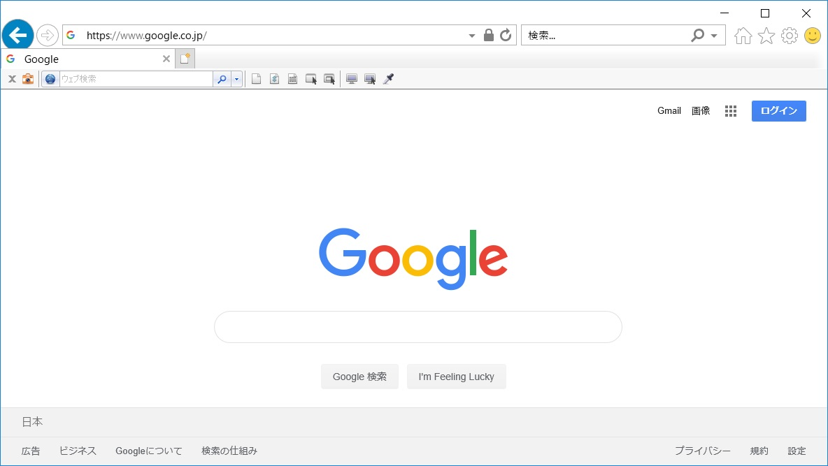

◆設定ボタン
保存先フォルダ等の設定が出来る
◆キャプチャボタン
マウスオーバーすると、どの部分をキャプチャ出来るかツールチップで表示される

 | 3.3 | テスト仕様書の作成
 |  | 以下のフォーマットに従って、テストケースを作成する。
 |  | \\26.192.128.4\pj_share\10_Phase1.0\80_アーキ\10_基本設計\20_標準化\単体テスト仕様書\51-06-085テスト仕様書_観点記載済.xlsm
 |  | テスト仕様書のファイル名は、「単体テスト仕様書_業務ID_業務名.xlsx」とする。
【TBD】
テスト仕様書の格納場所が決定したら記載する

 | 3.4 | エビデンスの作成
 |  | キャプチャツールを使用して、画面単体テストの画面をキャプチャする。
 |  | 作業を簡単にするため、キャプチャの保存先をクリップボードにしておくことでキャプチャした後、「Ctrl + V」でExcelファイルに貼り付けることが出来る。
 |  | 「設定ボタン」⇒「キャプチャの保存先」⇒「クリップボード」で設定が可能。

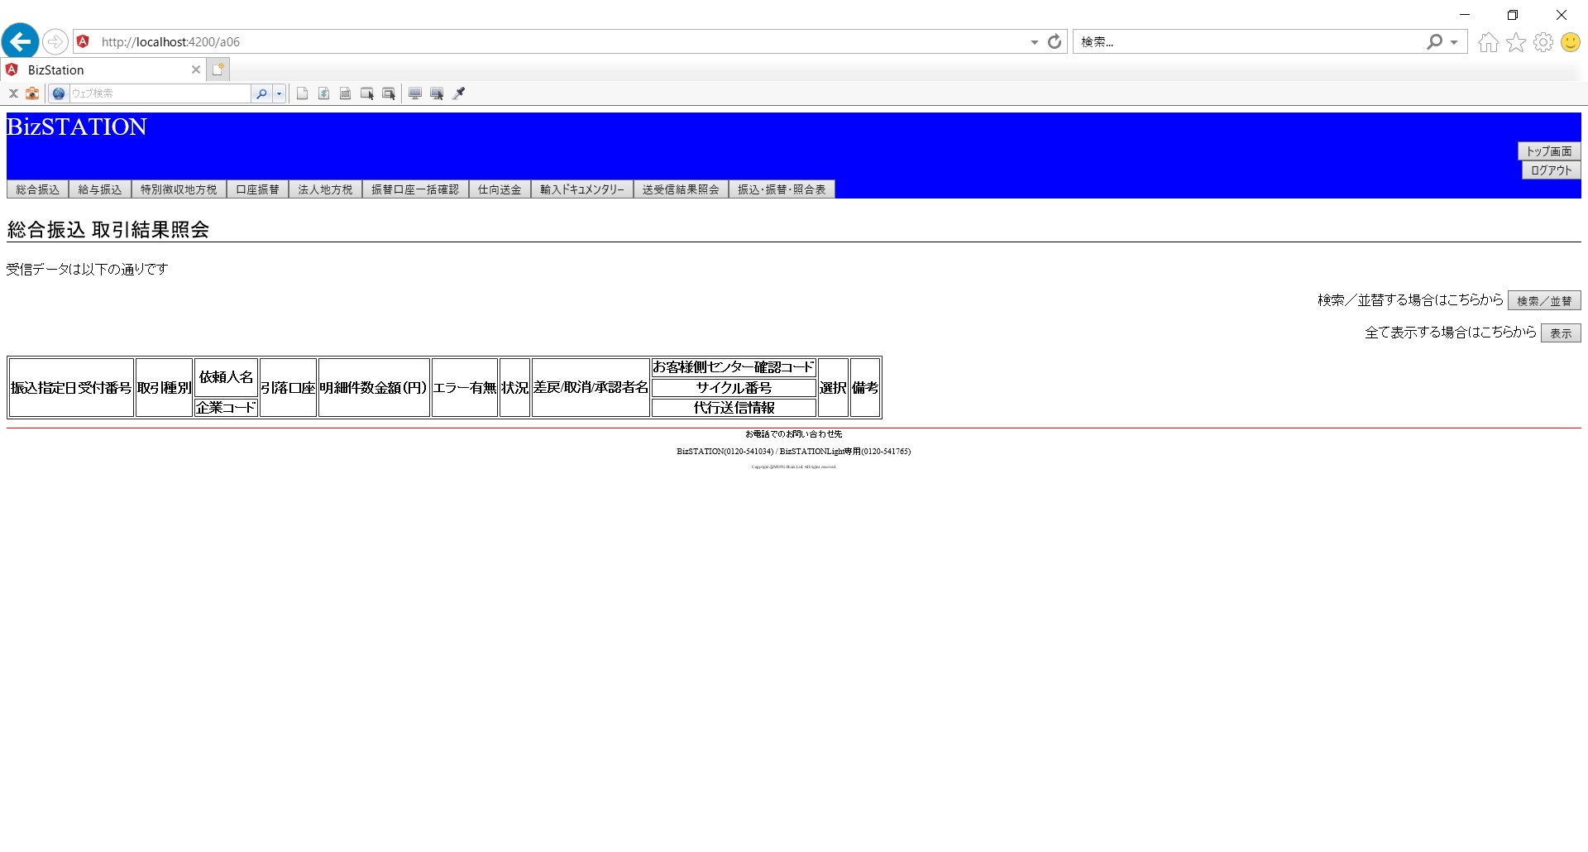
キャプチャ時は、左記の「ページ全体」を使用する

 |  | 上記の設定をしておくと、キャプチャアイコンを押下すると画像がクリップボードにキャプチャされるので、キャプチャした画像を以下の画面単体エビデンス用のExcelファイルに貼り付ける。
 |  | \\26.192.128.4\pj_share\10_Phase1.0\80_アーキ\10_基本設計\20_標準化\単体テスト仕様書\画面単体エビデンスフォーマット.xlsx
 |  | 上記フォーマットにサンプルとなるシートを記載しているので参照のこと。実際に使用する際にはサンプルシートは削除する。
 |  | ファイル名は「単体テスト仕様書_エビデンス_業務ID_業務名.xlsx」とし、シート名は「シナリオNo._テストケースNo.」とする。

【TBD】
エビデンスの格納場所が決定したら記載する

【TBD】
モバイル画面の打鍵に関しては要検討

別紙_OpenJDKのダウンロード
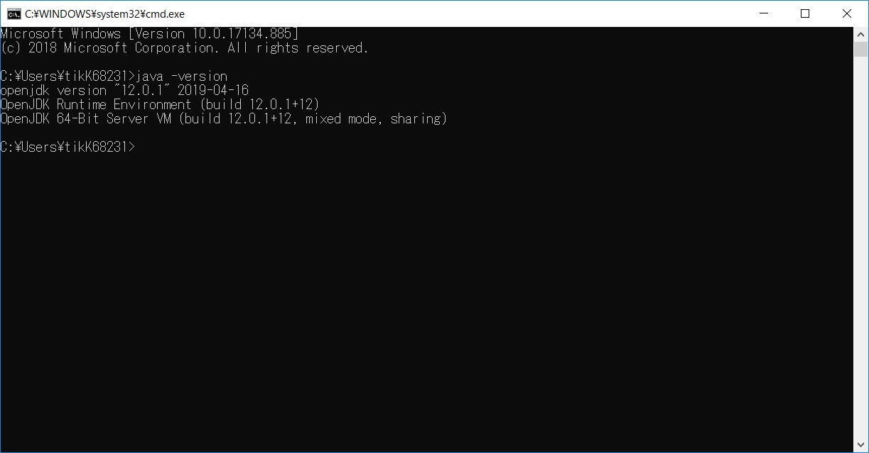
PJ名 |  |  | 新BizSTATION連携 | 章番 | 06 | 章名 | 開発標準 | 作成 | 2019-09-30 | TIS多貝
システム名 |  |  | BizSTATION | 節番 | 06.06 | 節名 | 単体テストガイド | 変更
工程 |  |  | 基本設計 | 項番 |  | 項名

 | OpenJDKの導入
 | 1 | OpenJDKのダウンロード
 |  | 以下のURLからzipファイルを任意の場所に保存して、解凍する。
 |  | http://26.192.128.4/svn/project001/trunk/doc/30_基本設計/06.開発標準/Installer/openjdk-12.0.1_windows-x64_bin.zip

 |  | 解凍した後の「jdk-12.0.1」フォルダをそのままCドライブ直下に移動する。
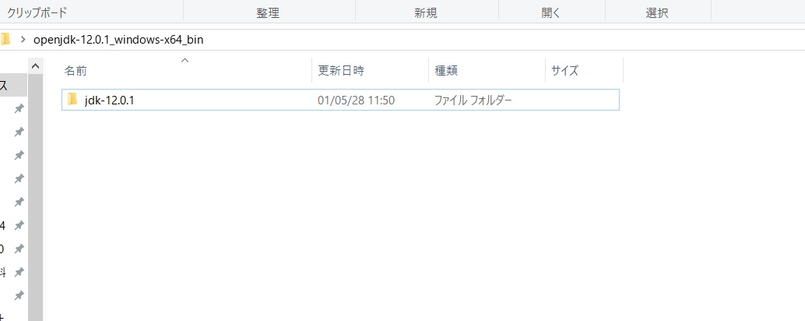

Cドライブ直下へ移動

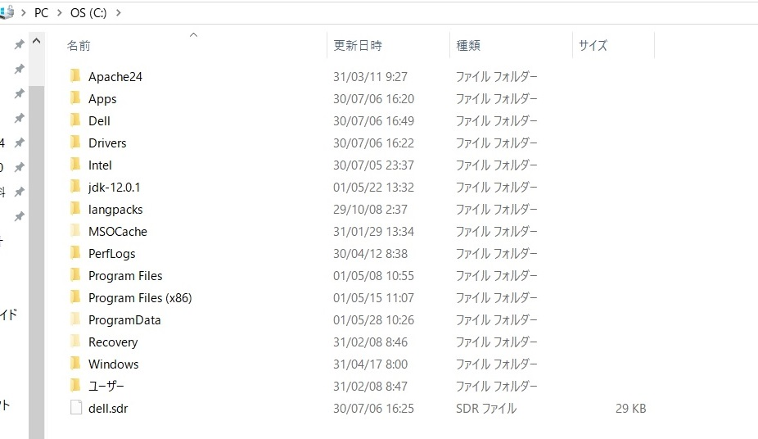

 | 2 | OpenJDKのPath登録
 |  | コントロールパネルを開いて、以下の順にリンクをクリックする。
 |  | 【システムとセキュリティ】⇒【システム】⇒【システムの詳細設定】⇒詳細設定タブの【環境変数】ボタン
 |  | 環境変数ダイアログが表示されるので、システム環境変数の「JAVA_HOME」をクリックして編集ボタンを押下し、「C:\jdk-12.0.1」を入力してOKボタンを押下。
 |  | システム環境変数に「JAVA_HOME」が存在しない場合は、新規ボタンを押下して「C:\jdk-12.0.1」と入力してOKボタンを押下。
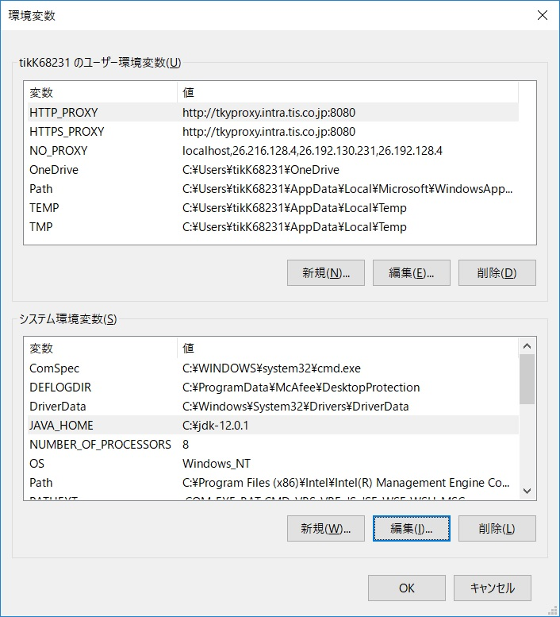

 |  | JAVA_HOMEの設定が完了したら、次にpathへの登録を行う。
 |  | システム環境変数の「path」をクリックして編集ボタンを押下し、「%JAVA_HOME%\bin」を入力してOKボタンを押下。

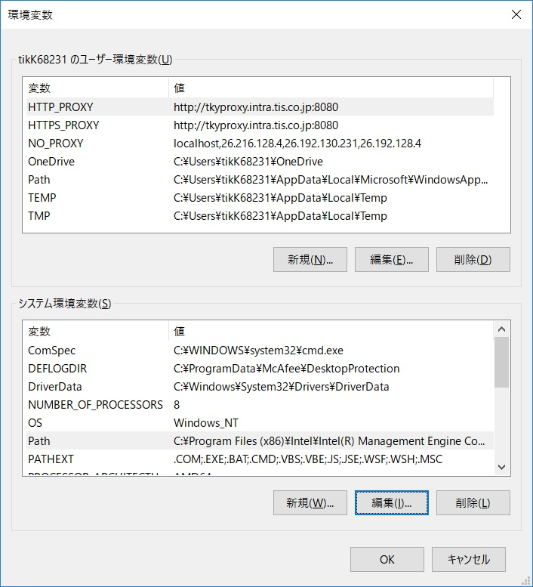
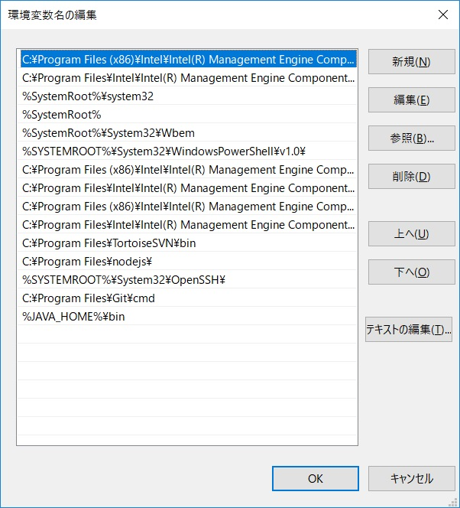

新規ボタンを押下して
赤枠部分を追加

 | 3 | OpenJDKのPath及びversion確認
 |  | コマンドプロンプトを起動して「java -version」と入力し、以下のようなバージョン情報が出ればOK。
 |  | 出ない場合は設定が間違っている可能性があるため、上記の設定を再度見直す。

別紙_WireMockのインストール及び使い方
PJ名 |  |  | 新BizSTATION連携 | 章番 | 06 |  | 章名 | 開発標準 | 作成 | 2019-09-30 | TIS多貝
システム名 |  |  | BizSTATION | 節番 | 06.06 |  | 節名 | 単体テストガイド | 変更
工程 |  |  | 基本設計 | 項番 |  |  | 項名

 | WireMockの導入
 |  | 以下のjarファイルを「wiremock」フォルダを新たに作成してその中に保存する。
 |  | http://26.192.128.4/svn/project001/trunk/doc/30_基本設計/06.開発標準/Installer/wiremock-standalone-2.17.0.jar

 | WireMockの起動
 |  | コマンドプロンプトを上記で保存したwiremockディレクトリに移動して
 |  | 「java -jar wiremock-standalone-2.17.0.jar」を入力すると、WireMockがローカルで起動する。

 | Postmanの導入
 |  | モックへのresponseの登録はWireMock APIを使用して登録する必要がある。
 |  | そのため、APIを使用するためにPostmanを使用する。
 |  | 以下のURLからインストーラーをローカルに保存し、実行する。
 |  | http://26.192.128.4/svn/project001/trunk/doc/30_基本設計/06.開発標準/Installer/Postman-win64-7.1.1-Setup.exe

 |  | 起動すると、サインインを求める画面に遷移するので、下の部分をクリックして飛ばす

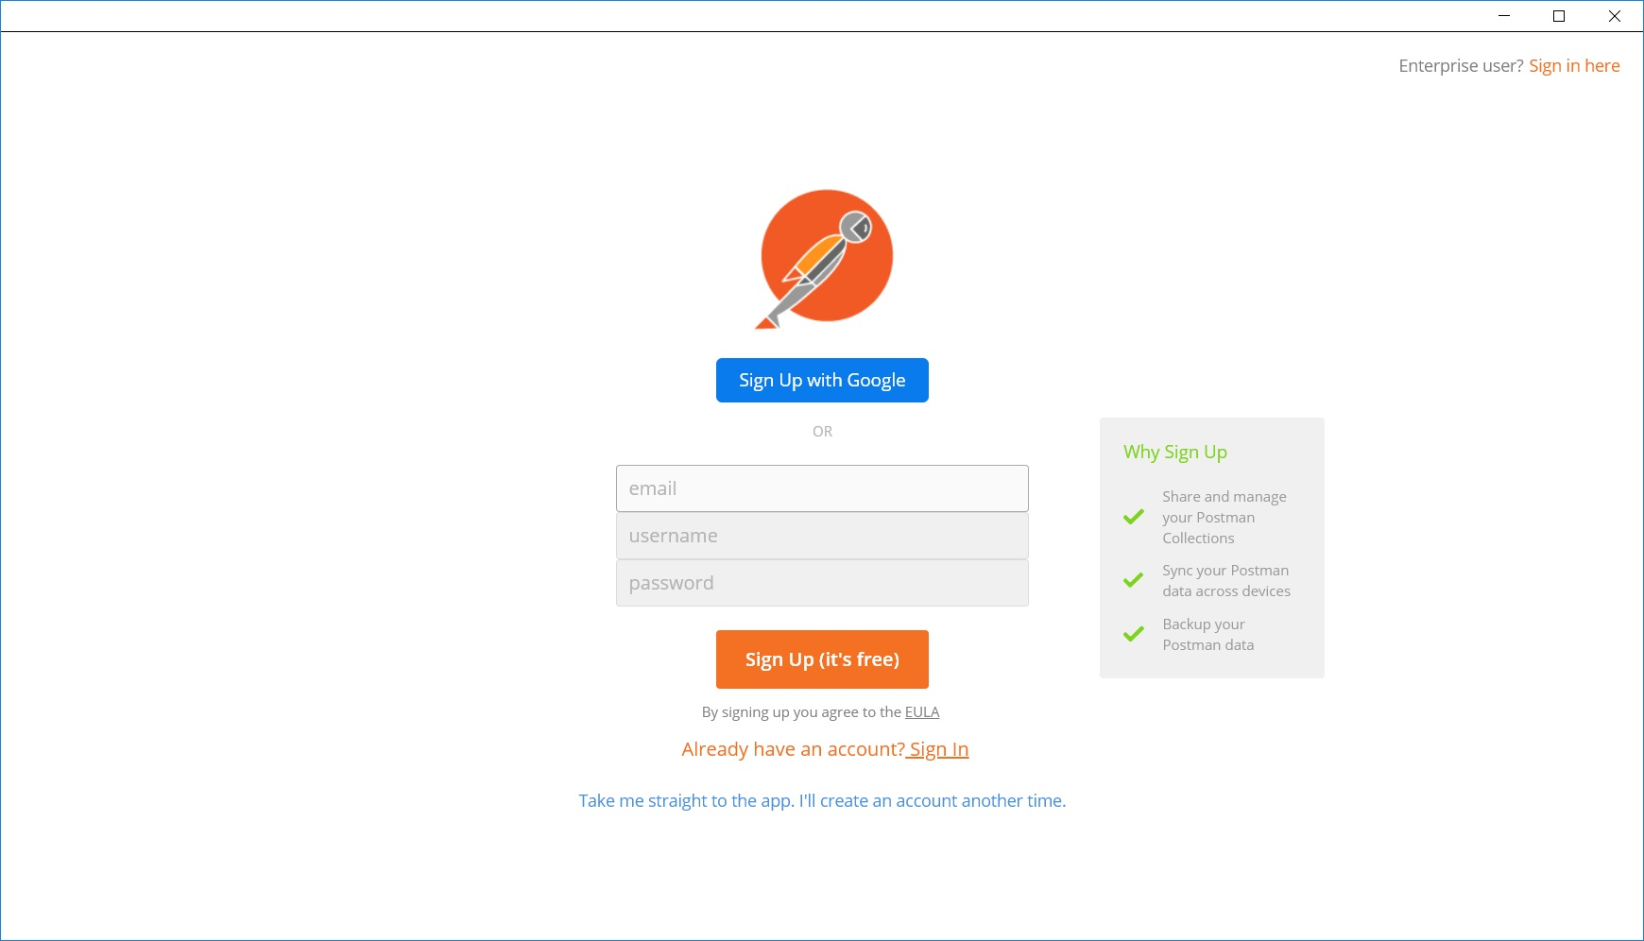

 |  | 以下の画面が表示されれば、インストールは完了

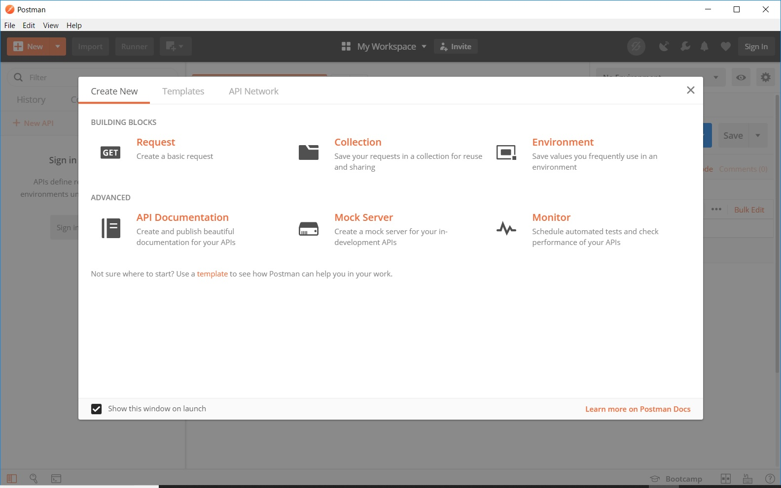

 | レスポンスのマッピング（登録）
 |  | WireMock APIを使用して、リクエストURLに対するレスポンスの登録を行う。
 |  | 今回使用するであろう基本的なAPIなものを下記に記述する。
 |  | その他のAPIについては以下のサイトを参照。
 |  |  | http://wiremock.org/docs/api/
 |  |  | http://wiremock.org/docs/wiremock-admin-api.html

 |  | <<表１．使用する主なWebMock API>>
 |  | URL |  |  |  | HTTPメソッド |  | 概要
 |  | /__admin/mappings |  |  |  | GET |  | 登録している全てのスタブを表示する
 |  |  |  |  |  | POST |  | スタブを新規登録する
 |  |  |  |  |  | DELETE |  | 登録している全てのスタブを削除する
 |  | /__admin/mappings/save |  |  |  | POST |  | 登録したスタブを保存する

 |  | 特定のURLに対してレスポンスを設定するには以下の画面のように設定する。
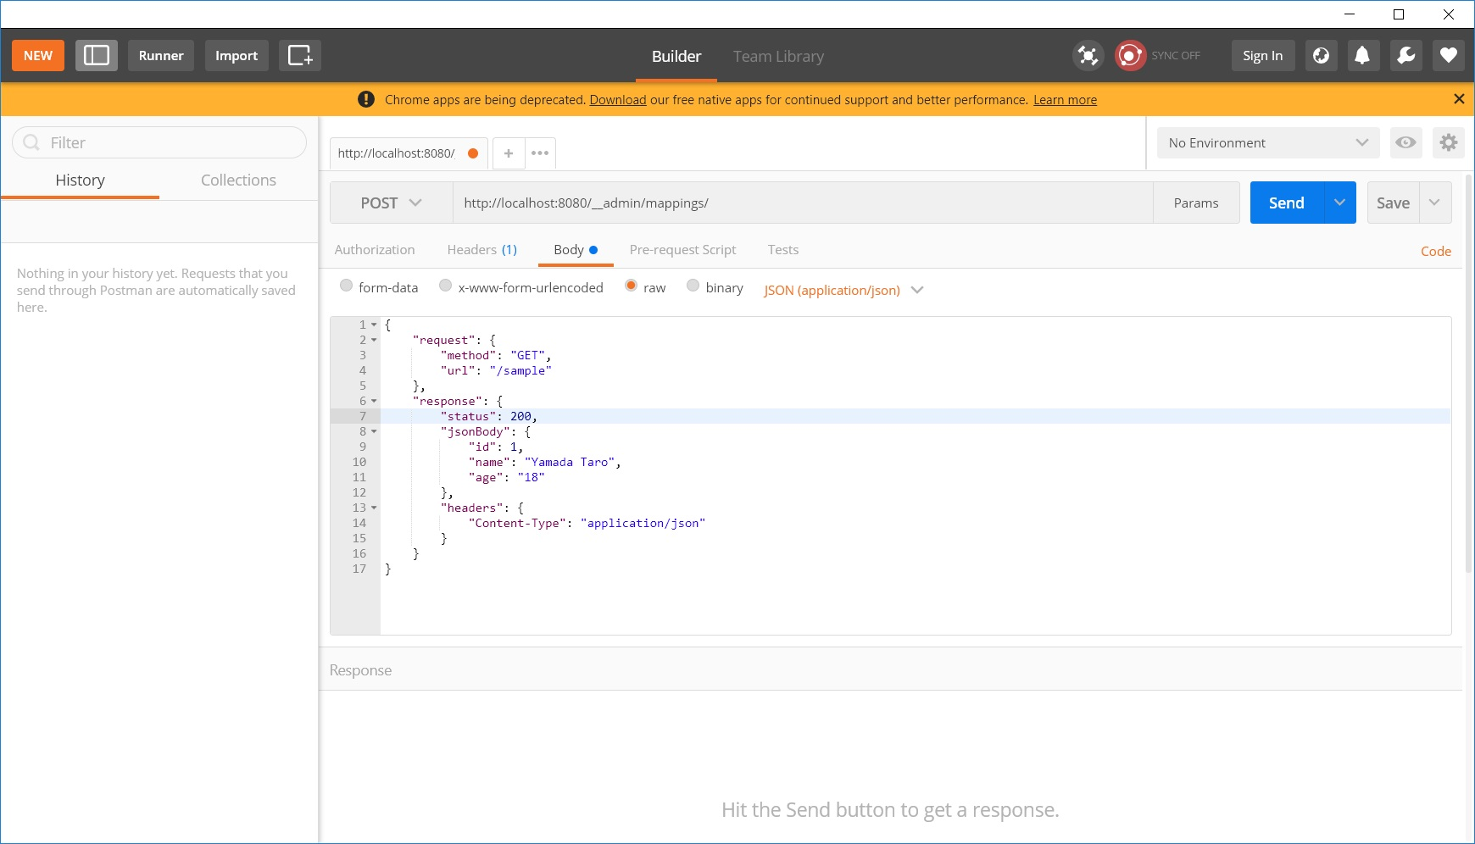

__admin/mappings/のPOST設定

この設定でlocalhost:8080/sampleにGETメソッドで
アクセスした時にresponseが返却されるようになる
◆モックリクエスト作成 コピー＆ペースト用
{
"request" : {
"method" : "【メソッドを記入】",
"url" : "【URLを記入】"
},
"response" : {
"status" : 【ステータスコードを入力】,
"jsonBody" : {
【期待するjsonの中身を記入】
},
"headers" : {
"Content-Type" : "application/json"
}
}
}

 |  | sendを押すと、エラーが無ければ画面下に以下のような画面が表示される。

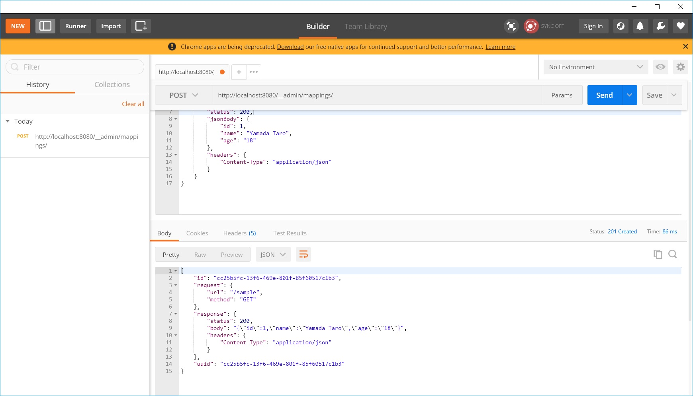

 |  | 実際にアクセスしてみると、設定したレスポンスが返却されていることが分かる
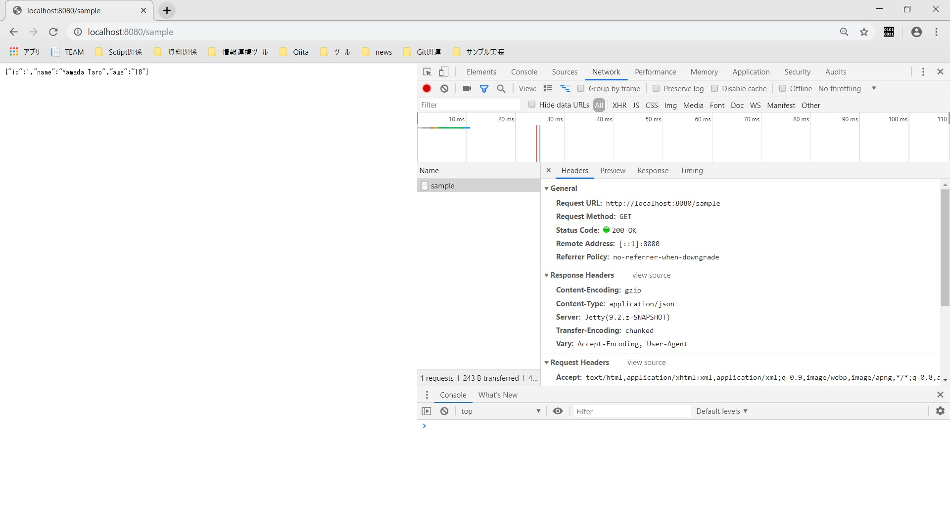
設定したURL

jsonBody

status

content-Type

 |  | この時点でWireMockを停止して再起動すると上記で登録した情報が消えてしまう。
 |  | 設定を保存するには「http://localhost:8080/__admin/mappings/save」をPOSTで実行し、ファイルとして保存しておく。
 |  | 保存が完了すると、起動したjarファイルの同ディレクトリにあるmappingsディレクトリの中に設定ファイルが作成される。
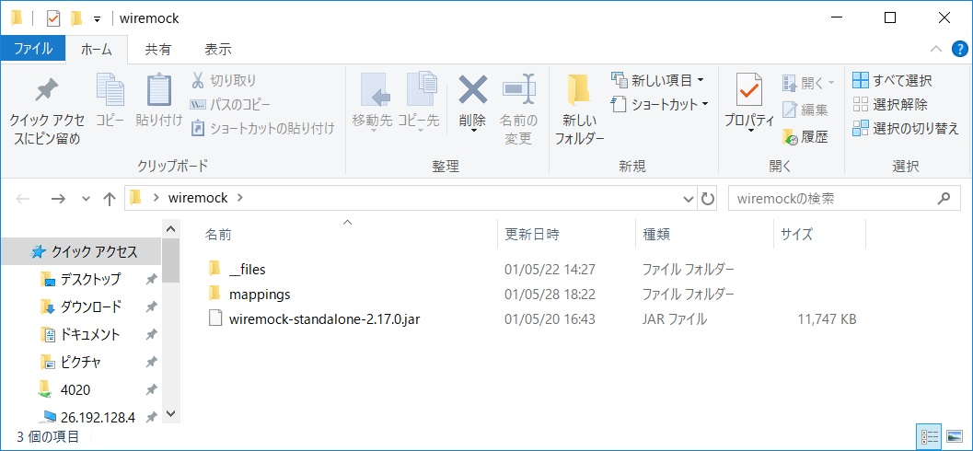

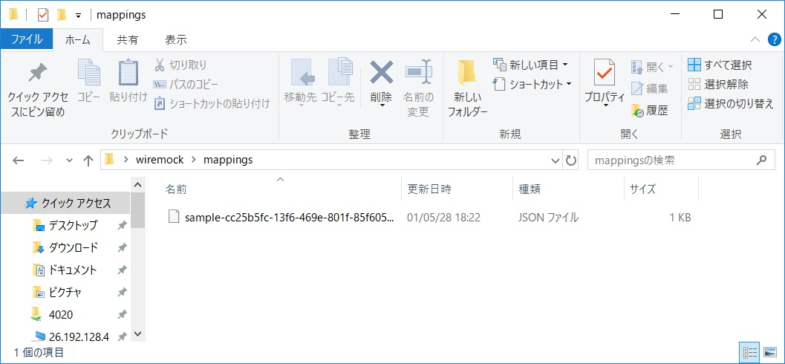

 | ※ | CORS(Cross Origin Resource Sharing)により上記の設定だけでは、Angularアプリケーションからアクセスすることが出来ない。
 |  | 独自ヘッダを使用している場合は、リクエストの前にプリフライトリクエスト（OPTIONSメソッド）というものが飛ぶため、
 |  | アクセスを許可するために設定した全てのURL及びメソッドに対して下記の設定を行う必要がある。（URLは上記で設定したURLを入力）
 |  | 設定方法は上記のマッピングの登録と同様.
◆プリフライトリクエスト コピー＆ペースト用
{
"request" : {
"url" : "【URLを記入】",
"method" : "OPTIONS"
},
"response" : {
"status" : 200,
"headers" : {
"Content-Type" : "application/json",
"Access-Control-Allow-Origin" : "http://localhost:4200",
"Access-Control-Allow-Methods" : "*",
"Access-Control-Allow-Headers" : "Content-Type, X-MUFG-ViewId, X-MUFG-WebChannel, X-MUFG-WebLocale",
"Access-Control-Allow-Credentials" : "true"
}
}
}

 |  | 詳しくは以下のドキュメントを参照
 |  |  | https://developer.mozilla.org/ja/docs/Web/HTTP/CORS

